상품제안서
스위스 쵸크볼펜 | 상품코드: F13318

 |  |  |  |  |  |  | 02-412-0044 | www.easy1.co.kr
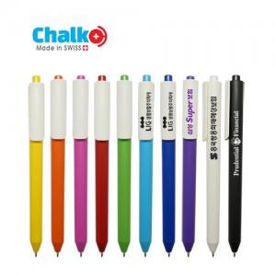

【상세/제작정보】 | 프리멕 그룹의 본사인 CADEMPINO 공장에서 생산되는 100% 스위스 제품

【인쇄/포장옵션】 | 실크 / OPP(비닐)

【공급단가】 | 수량 | 1,000~ | 2,000~ | 3,000~ | 5,000~ | 10,000~
*VAT별도 | 단가 | 640원 | 620원 | 590원 | 570원 | 550원

【상품 URL】 | http://www.easy1.co.kr/src/goods_detail.php?gdno=13318

